상품제안서
아리아 양장 다이어리 25절 | 상품코드: S48493

 |  |  |  |  |  |  | 02-713-8555 | www.synergygift.co.kr
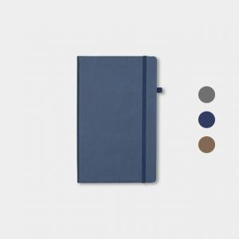 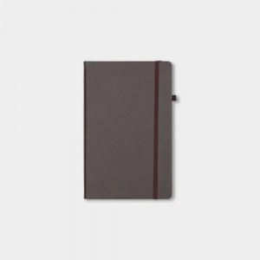 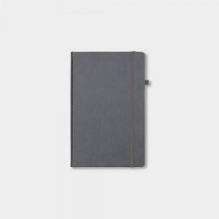

【상세/제작정보】

【인쇄/포장옵션】 | 불박, 금박, 은박 / 포장불가능

【공급단가】 | 수량 | 50~ | 100~ | 500~ | 1,000~ | 3,000~
*VAT별도 | 25절 | 7,930원 | 7,230원 | 6,640원 | 5,960원 | 5,530원

【상품 URL】 | https://www.synergygift.co.kr:443/src/goods_detail.php?gdno=48493

